Sheet1
Scene No. | 1
Quest Title | 我要学游泳
Quest Log | 回复维安
Map No. | 29
 | 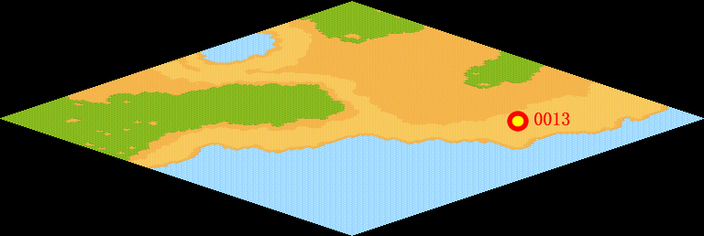
NPC No. | 13
Condition
Dialog | 首先要适应在水中的感觉，然后试着把头埋到水里，接着身体自然放松，不要紧张，双臂自然放在水中，不要过于执着，很快你的身体就可以浮在水中了，滑动手臂、双腿拍击水面，就能前进了。游泳有很多好处呢，能促进血液循环，加大肺活量，还能使皮肤的血液循环得到加强。
Select
Result | 1 :Scene 002 , 2 : 关闭对话框

NPC No. | 9
Condition
Dialog | 米米亚是超级渔夫，游泳很快的。
Select | 1：确定
Result | 1：关闭对话框

ScriptFile | Qlog-0149-001.scr
 | Q0013-0149-001.scr
 | Q0009-0149-001.scr

